关系图
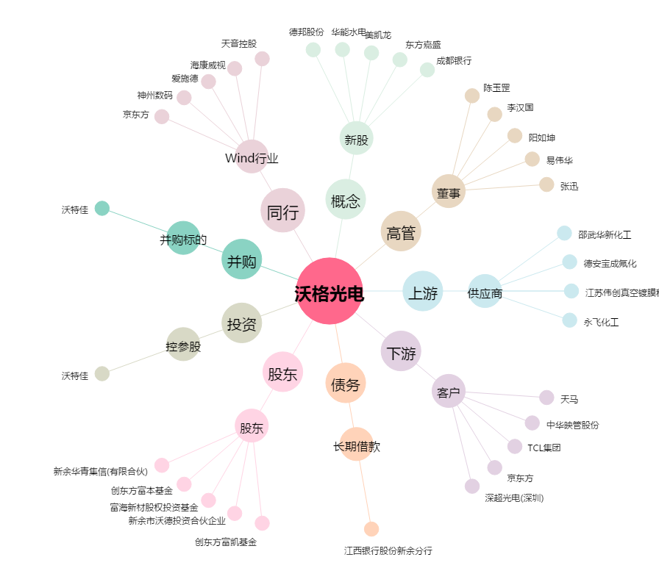
沃格光电[603773.SH] - 关系概览图

